2023_08_data
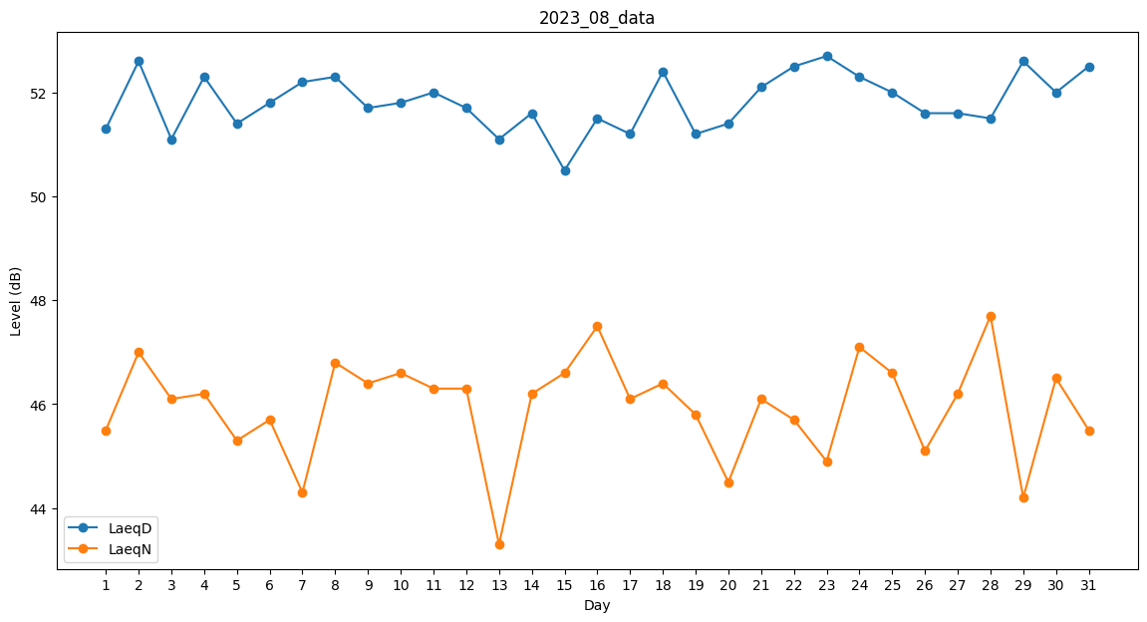
Day | LaeqD | LaeqN
1 | 51.3 | 45.5
2 | 52.6 | 47
3 | 51.1 | 46.1
4 | 52.3 | 46.2
5 | 51.4 | 45.3
6 | 51.8 | 45.7
7 | 52.2 | 44.3
8 | 52.3 | 46.8
9 | 51.7 | 46.4
10 | 51.8 | 46.6
11 | 52 | 46.3
12 | 51.7 | 46.3
13 | 51.1 | 43.3
14 | 51.6 | 46.2
15 | 50.5 | 46.6
16 | 51.5 | 47.5
17 | 51.2 | 46.1
18 | 52.4 | 46.4
19 | 51.2 | 45.8
20 | 51.4 | 44.5
21 | 52.1 | 46.1
22 | 52.5 | 45.7
23 | 52.7 | 44.9
24 | 52.3 | 47.1
25 | 52 | 46.6
26 | 51.6 | 45.1
27 | 51.6 | 46.2
28 | 51.5 | 47.7
29 | 52.6 | 44.2
30 | 52 | 46.5
31 | 52.5 | 45.5

